表紙
オーナー様管理台帳（ＣＲＭ）
詳細設計書

サブシステム名： |  | 物件情報

機 能 名：
 |  | 建築工事発注情報

 | 最終更新日 |  | ： | 2016/8/10

 | 最 終 版 数 |  | ： | 1.3

画面遷移
カテゴリ | 詳細設計書 | オーナー様管理台帳（ＣＲＭ） |  | 作成者 | 蔡薇薇 | 作成日 | 2015-11-20 | 版番
サブシステム | 物件情報 | 建築工事発注情報 |  | 更新者 | 蔡薇薇 | 更新日 | 2016-03-21 | 1.2
ＩＤ | CRMG030200 | 名称 | 画面遷移

ID：CRMG030100
物件基本情報
ID:CRMG030200
建築工事発注情報
ID：CRMG030400
入居者情報

建築工事発注情報リンク
入居者情報タブリンク

基本情報タブリンク
建築工事発注情報リンク

ID：CRMG030500
部屋設備

建築工事発注情報リンク

ID：CRMG030300
入居者募集状況
部屋設備タブリンク

建築工事発注情報リンク
ID:CRMG030600
退去補修・リフォーム工事履歴
入居者募集状況タブリンク

建築工事発注情報リンク

退去補修・リフォーム工事タプリンク

画面遷移

ポップアップ

画面レイアウト
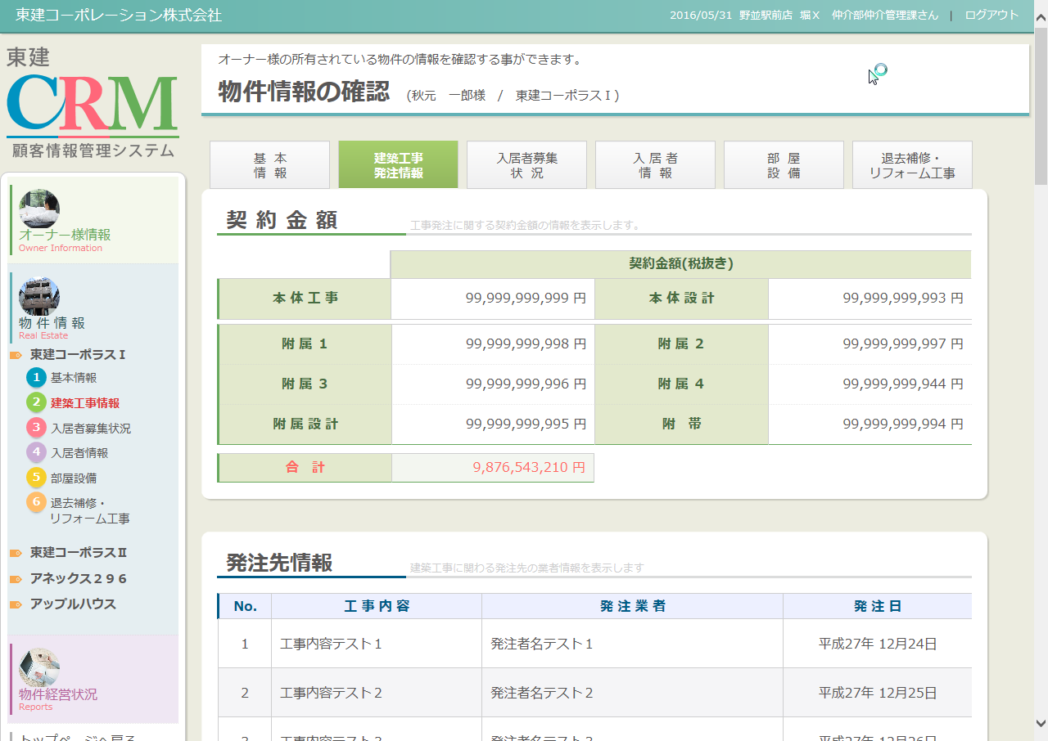
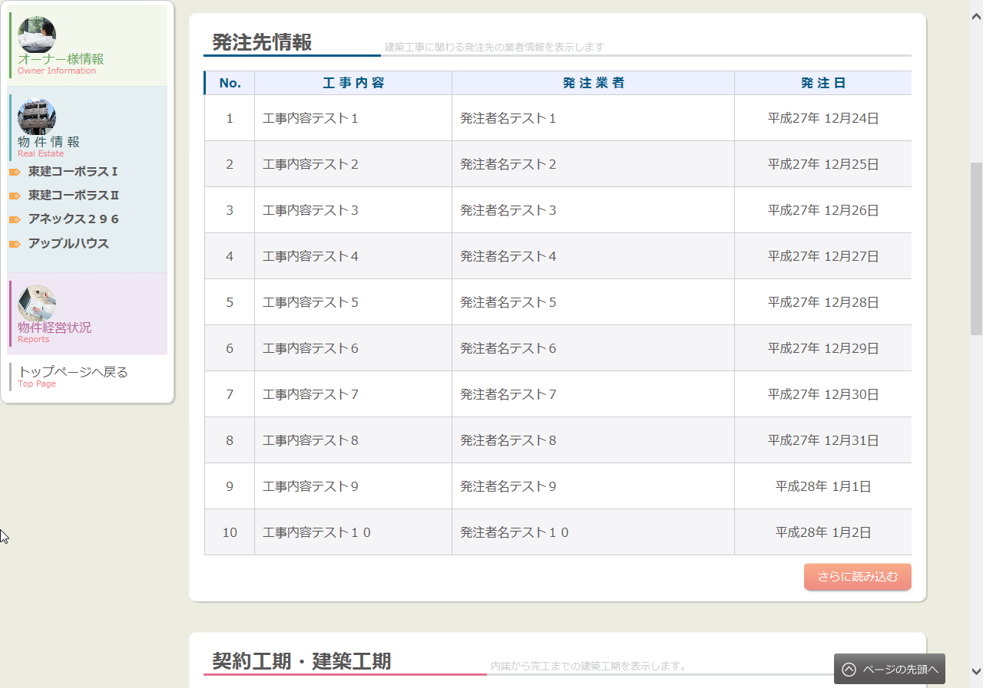
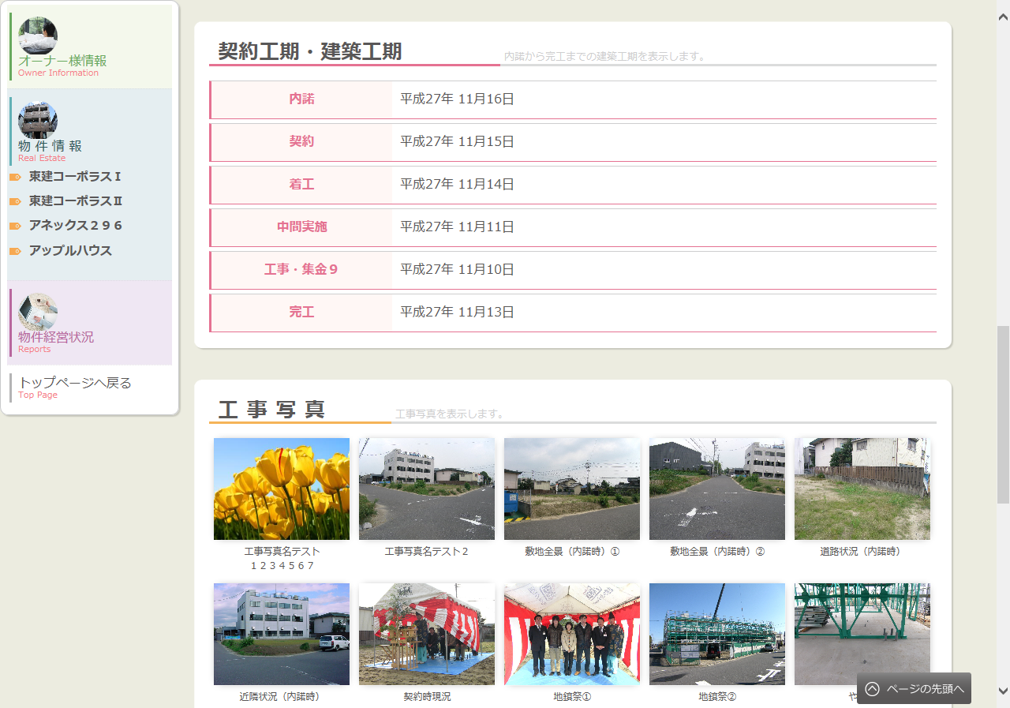
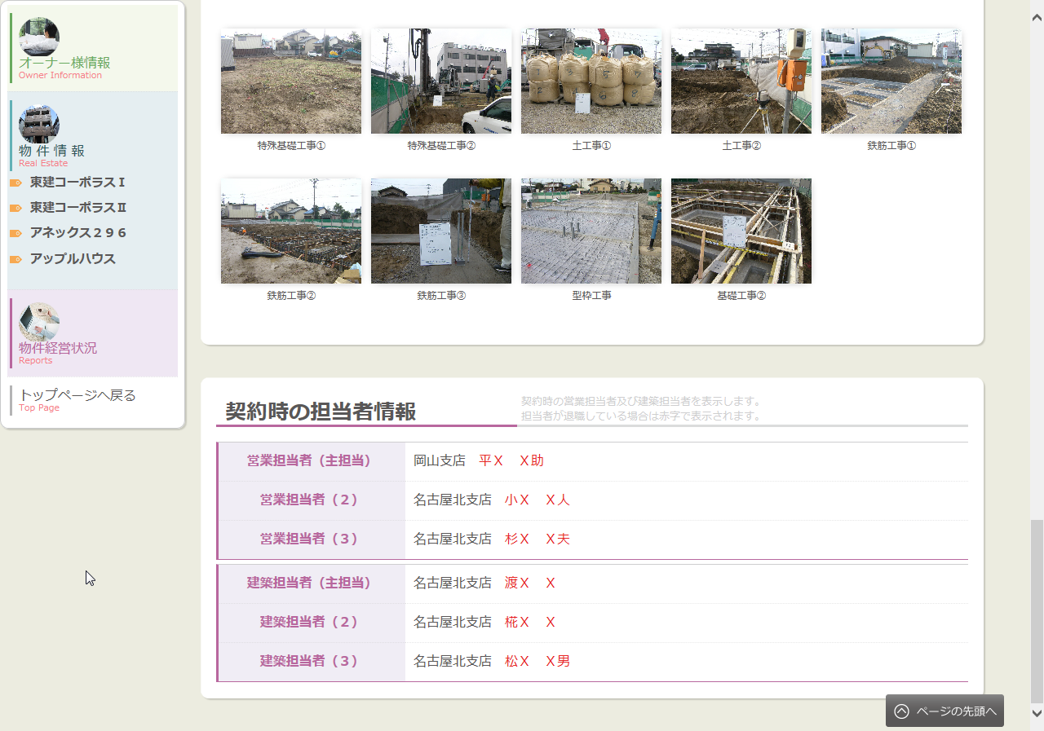
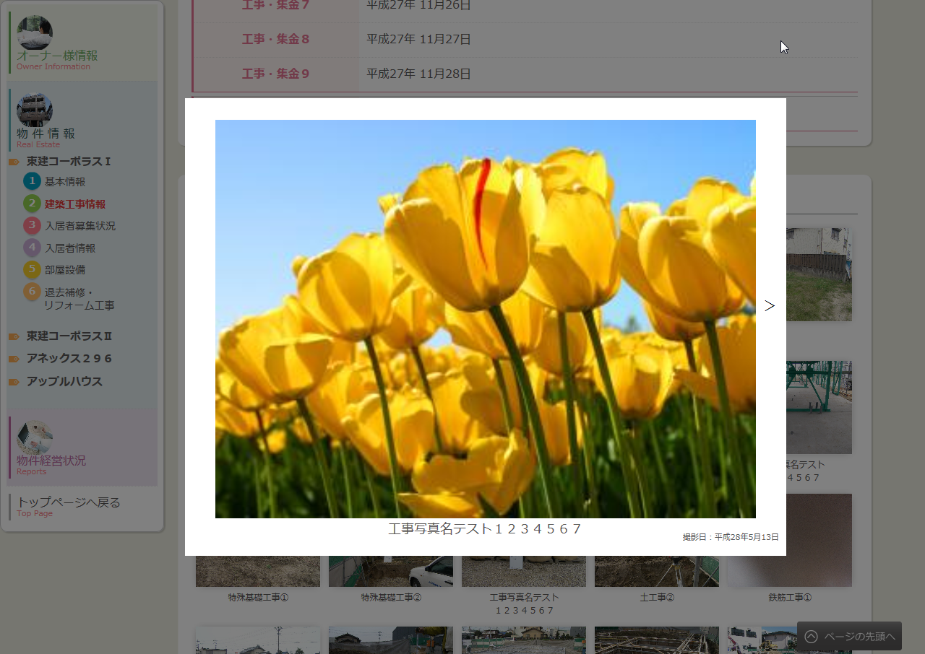
カテゴリ | 詳細設計書 | オーナー様管理台帳（ＣＲＭ） |  | 作成者 | 蔡薇薇 | 作成日 | 2015-11-20 | 版番
サブシステム | 物件情報 | 建築工事発注情報 |  | 更新者 | 蔡薇薇 | 更新日 | 2016-04-22 | 1.2
ＩＤ | CRMG030200 | 名称 | 画面レイアウト

処理フロー
カテゴリ |  | 詳細設計書 |  | オーナー様管理台帳（ＣＲＭ） |  | 作成者 | 蔡薇薇 | 作成日 | 2015-11-20 | 版番
サブシステム |  | 物件情報 |  | 建築工事発注情報 |  | 更新者 |  | 更新日 |  | 1.1
ＩＤ |  | CRMG030200 |  | 名称 | 処理フロー

 | フロー名 |  | 1.画面初期化処理(A000)

開始

ログ情報
Produce物件情報
A001 引数取得

工事取引情報

Produce建築工期情報
A002 画面初期情報取得

Produce工事写真情報

共通マスタ
A003 画面表示処理

終了

メッセージ
画面
条件分岐
データ
処理
開始・終了

 | フロー名 |  | 2. 発注先情報のさらに読み込むボタンクリック処理(B000)

開始

B001 発注先情報のさらに読み込むボタンクリック処理

終了

メッセージ
画面
条件分岐
データ
処理
開始・終了

 | フロー名 |  | 3.工事写真のさらに読み込むボタンクリック処理(C000)

開始

C001 工事写真のさらに読み込むボタンクリック処理

終了

メッセージ
画面
条件分岐
データ
処理
開始・終了

 | フロー名 |  | 4.タブ遷移(D000)

開始

D001タブ遷移

終了

メッセージ
画面
条件分岐
データ
処理
開始・終了

 | フロー名 |  | 5.工事写真クリック処理(E000)

開始

E001工事写真クリック処理

終了

メッセージ
画面
条件分岐
データ
処理
開始・終了

